Ficha Técnica
PLANILLA DE DATOS GARANTIZADOS |  |  |  | 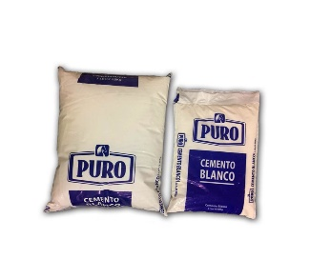

Cemento Blanco |  |  |  | CÓDIGO | 2008083
 |  |  |  | FECHA REVISIÓN | 2022-01-18
 |  |  |  | ÁREA ESPECIALISTA: Servicios Generales

DESCRIPCIÓN SAP: Cemento Blanco
ITEM | DATOS | UNIDAD | PEDIDO |  | COMPROBACIÓN Y MEDICIÓN | COMENTARIO
1 | Empresa proveedora | … | (*)
2 | Fabricante | … | (*)
3 | Marca | … | (**)
4 | Modelo | … | (*)
5 | País de origen | … | (*)
6 | Norma de fabricación y ensayos | … | ASTM C-150
7 | Embalaje | … | CAJAS QUE NO EXCEDAN PESO DE 60 LIBRAS
8 | Garantía | Meses | 1
9 | Resistencia a compresión | Mpa | 3 Dias
10 | Presentacion | Funda | 5 Lib
11 | Finura | min. (cm2 /gr) | Retenido Tamiz 45 um (%)
12 | Color | … | Blanco
(*) A indicar por el oferente
(**) Timbrado en el material en alto o bajo relieve
 | 
 |  |  |  | Fecha de la oferta

 | José Alejandro Gutiérrez Velásquez |  |  | Nombre y firma del oferente
 | Gerente De Servicios Generales
COMENTARIOS:

